品質管理責任者に関する報告書（全グレード提出が必須です）
 | 評価機構受付番号
 |  |  |  | 年 月 日
品質管理責任者に関する報告書

 | 株式会社 全国鉄骨評価機構 代表取締役社長 殿
 |  |  | 工場名；

修了証 添付欄
（2027年3月までは、未受講でも受付をしております）
 |  |  | 代表者名；
 | 下記のとおり、鉄骨製作工場の品質管理を統括・推進する品質管理責任者を選任したので報告いたします。

１．品質管理責任者
 |  | 所属・役職；
 |  | 氏 名；

２．品質管理責任者の位置付け等（太線枠内の該当する□に「レ」チェックを記入して下さい）
 | 項目 | 具 体 的 な 内 容 |  |  | 審査
 | 位置付け （要件１） | ＜役職＞
 |  | （ ）※その他の場合はカッコ内に役職を記入してください
 |  | ＜品質管理体制について＞
 | 知識・能力 （要件２） | ＜鉄骨製作に関する実務経験＞
 |  | ＜品質管理責任者講習制度（一般社団法人鉄骨技術者教育センター）＞
 |  | （受講日； 年 月 日、修了証番号； ）
 |  | ＜参考；鉄骨製作管理に関する資格＞

 | 職 務 | ＜品質管理責任者の業務（担当業務全てに「レ」チェック）＞
 |  | （ ）※その他の場合はカッコ内に記入してください
 | ※本報告書は、申請書に添付してください。なお、性能評価有効期間の途中で品質管理責任者の変更を行った場合も、 変更届に本報告書の添付をお願いします。
 | ※Ｍグレード以上は、会社組織図を添付する事

組織図の参考例(Mグレード以上)
；記載必須事項
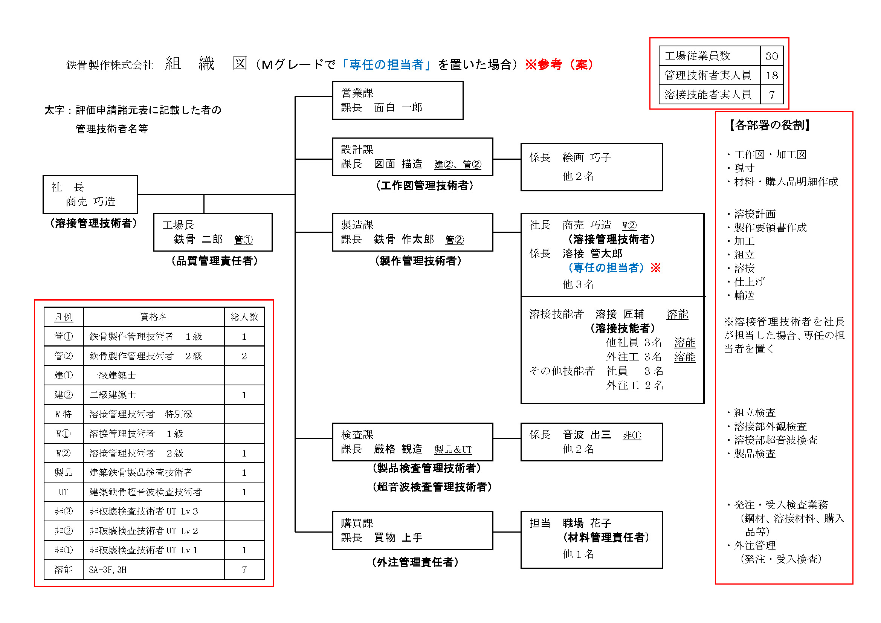

※溶接管理技術者を社長が担当した場合、専任の担当者を置く

